Лист1
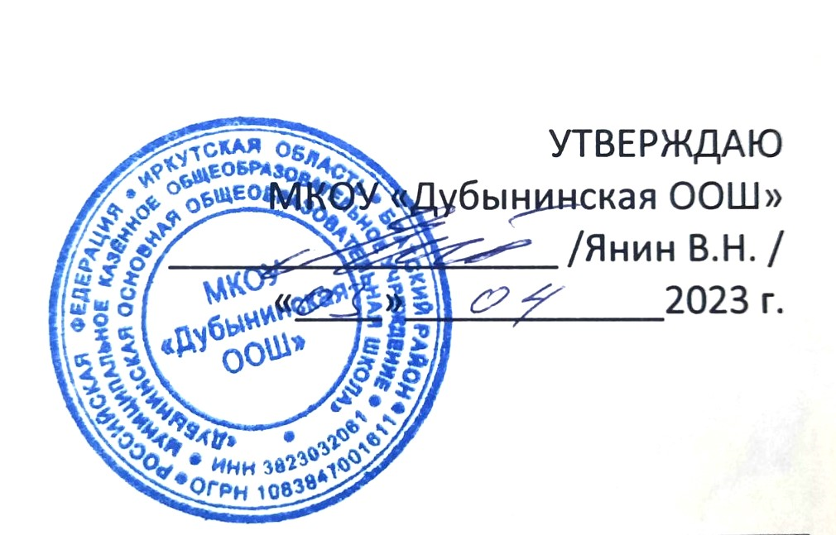

 |  |  |  | РАСПИСАНИЕ УРОКОВ на 4 четверть (2022 – 2023 учебный год)

ПОНЕДЕЛЬНИК |  |  |  |  | ПОНЕДЕЛЬНИК

 | 1 класс | 2 класс | 3 класс | 4 класс |  | 5 класс | 6 класс | 7 класс | 8 класс | 9 класс
1 | Вн.д. «Разговоры о важном» | Вн.д. «Разговоры о важном» | Вн.д. «Разговоры о важном» | Вн.д. «Разговоры о важном» |  | Вн.д. «Разговоры о важном» | Вн.д. «Разговоры о важном» | Вн.д. «Разговоры о важном» | Вн.д. «Разговоры о важном» | Вн.д. «Разговоры о важном»
 | Русский язык | Русский язык | Русский язык | Русский язык | 1 | Физическая культура | История 11 | Русский язык 6 | Алгебра 1 | Английский язык 4
2 | Литературное чтение | Литературное чтение | Литературное чтение | Литературное чтение | 2 | Математика 5 | Английский язык 4 | Литература 6 | История 11 | Алгебра 1
3 | Математика | Английский язык | Математика | Английский язык | 3 | Литература 2 | Русский язык 6 | История 11 | Физическая культура
4 | Изобразительное искусство | Математика | Изобразительное искусство | Математика | 4 | История 11 | Физическая культура |  | Английский язык 4 | Русский язык 6
5 |  | Изобразительное искусство | Информатика | Изобразительное искусство | 5 | Английский язык 4 | Биология 8 | Алгебра 1 | Русский язык 6 | История 11
6 |  |  | Английский язык |  | 6 | Русский язык 6 | Математика 5 | Технология 11 | Биология 8 | Физика 1
7 |  |  |  |  | 7 |  |  | Английский язык 4 | Химия 8 | Классный час 2
ВТОРНИК |  |  |  |  | ВТОРНИК

 | 1 класс | 2 класс | 3 класс | 4 класс |  | 5 класс | 6 класс | 7 класс | 8 класс | 9 класс
1 | Русский язык | Русский язык | Русский язык | Русский язык | 1 | Русский язык 6 | Литература 11 | Обществознание 11 | Музыка 4 | ОБЖ 2
2 | Литературное чтение | Литературное чтение | Литературное чтение | Литературное чтение | 2 | Математика 5 | ОБЖ 2 | Русский язык 6 | Обществознание 11 | Английский язык 4
3 | Математика | Математика | Математика | Математика | 3 | Литература 5 | Обществознание 11 | География 8 | ОБЖ 2 | Литература 6
4 | Окружающий мир | Окружающий мир | Окружающий мир | Окружающий мир | 4 | История 11 | Кл.час 4 | Классный час 8 | Русский язык 6 | Геометрия 1
5 | Физическая культура | Информатика | Физическая культура | Информатика | 5 | Технология 11 | Математика 5 | Родной русский язык 6 | Геометрия 1 | Биология 8
6 | Классный час | Классный час | Классный час | Классный час | 6 | ОБЖ 2 | Технология 11 | Геометрия 1 | Литература 6 | Химия 8
7 |  |  |  |  | 7 | Музыка 4 | Русский язык 6 | ОБЖ 2 | Физика 1 | Обществознание 11

СРЕДА |  |  |  |  | СРЕДА

 | 1 класс | 2 класс | 3 класс | 4 класс |  | 5 класс | 6 класс | 7 класс | 8 класс | 9 класс
1 | Русский язык | Русский язык | Русский язык | Русский язык | 1 | Русский язык 6 | Родной русский язык 2 | Английский язык 4 | Алгебра 1 | История 11
2 | Литературное чтение | Математика | Литературное чтение | Математика | 2 | Математика 5 | Английский язык 4 | Русский язык 6 | Физическая культура
3 | Математика | Музыка | Математика | Музыка | 3 | Английский язык 4 | Физическая культура |  | История 11 | Русский язык 6
4 | Технология | Технология | Технология | Технология | 4 | Физическая культура | Русский язык 6 | История 11 | Английский язык 4 | Алгебра 1
5 |  | Физическая культура | Английский язык | Физическая культура | 5 | Технология 11 | Математика 10 | Информатика 5 | Русский язык 6 | География 8
6 |  |  |  | ОРКСЭ | 6 | География 8 | Информатика 5 | Алгебра 1 | Литература 6 | Английский язык 4
7 |  |  |  |  | 7 |  | Музыка 4 |  | География 8 | Литература 6
ЧЕТВЕРГ |  |  |  |  | ЧЕТВЕРГ

 | 1 класс | 2 класс | 3 класс | 4 класс |  | 5 класс | 6 класс | 7 класс | 8 класс | 9 класс
1 | Русский язык | Русский язык | Русский язык | Русский язык | 1 | Русский язык 6 | География 8 | ------- | Геометрия 1 | ---------
2 | Литературное чтение | Литературное чтение | Литературное чтение | Литературное чтение | 2 | Математика 5 | Русский язык 6 | ------- | Биология 8 | Геометрия 1
3 | Внеурочная деятельность «Финансовая грамотность» |  |  |  | 3 | Литература 5 | Математика 10 | Геометрия 1 | Химия 8 | Русский язык 6
4 | Внеурочная деятельность «Чистописание» |  |  |  | 4 | Информатика 5 | Литература 2 | Русский язык 6 | Алгебра 1 | Биология 8
5 | Музыка | Окружающий мир | Музыка | Окружающий мир | 5 |  |  | Литература 6 | Алгебра 1 | Химия 8
6 |  |  |  |  | 6 |  |  | География 8 | Классный час 6 | Физика 1
7 |  |  |  |  | 7 |  |  | Физика 1 |  | Литература 6
ПЯТНИЦА |  |  |  |  | ПЯТНИЦА
 | 1 класс | 2 класс | 3 класс | 4 класс |  | 5 класс | 6 класс | 7 класс | 8 класс | 9 класс
1 | Литературное чтение | Математика | Русский язык | Математика | 1 | Математика 5 | История 11 | Алгебра 1 | Английский язык 4 | Русский язык 6
2 | Родная русская литература | Русский язык | Родная русская литература | Русский язык | 2 | Английский язык 4 | Литература 2 | Литература 6 | Технология 11 | Алгебра 1
3 | Математика | Родная русская литература | Математика | Родная русская литература | 3 | Русский язык 6 | Английский язык 4 | Технология 11 | География 8 | Физика 1
4 | Окружающий мир | Физическая культура | Окружающий мир | Физическая культура | 4 | Биология 8 | Математика 5 | Английский язык 4 | Родной русский язык 6 | Технология 11
5 | Физическая культура | Английский язык | Физическая культура | Английский язык | 5 | ОДНК 10 | Русский язык 6 | Физика 1 | Информатика 5 | География 8
6 |  |  |  |  | 6 | Изобразительное искусство 4 | Технология 11 | Биология 8 | Физика 1 | Литература 6
 |  |  |  |  | 7 | Классный час 11 | Изобразительное искусство 4 |  | Литература 6 | Информатика 5
7

